2018_09_data
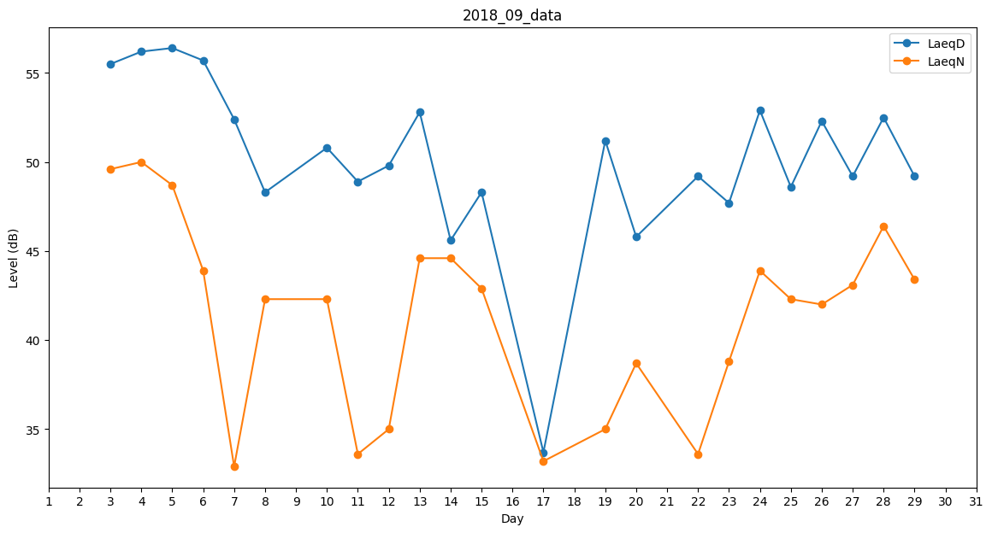
Day | LaeqD | LaeqN
1 | 48.2 | 0
2 | 0 | 0
3 | 55.5 | 49.6
4 | 56.2 | 50
5 | 56.4 | 48.7
6 | 55.7 | 43.9
7 | 52.4 | 32.9
8 | 48.3 | 42.3
9 | 48.8 | 0
10 | 50.8 | 42.3
11 | 48.9 | 33.6
12 | 49.8 | 35
13 | 52.8 | 44.6
14 | 45.6 | 44.6
15 | 48.3 | 42.9
16 | 49.1 | 0
17 | 33.7 | 33.2
18 | 37.3 | 0
19 | 51.2 | 35
20 | 45.8 | 38.7
21 | 0 | 40
22 | 49.2 | 33.6
23 | 47.7 | 38.8
24 | 52.9 | 43.9
25 | 48.6 | 42.3
26 | 52.3 | 42
27 | 49.2 | 43.1
28 | 52.5 | 46.4
29 | 49.2 | 43.4
30 | 0 | 42.8

